Sheet1
일시 | JIRA번호 | 구분 | 요청사유 | 메뉴 | 요청내용 | 작업여부 | 작업자 | 작업일시 | 작업완료일시 | 비트큐브 답변 | 비고
2025-06-17 | EC-220 | 운영사 | 오류 | 상품관리 > 상품조회 | HOMS상품 > N 체크 후 필터링 시 상품조회되지않음. | O | 이의진
 | EC-221 | 전자입찰 | 개선 | 사이드 메뉴 | [개선] AS – IS : : My 내 로그아웃 가능 TO – BE : GNB 영역 로그아웃 기능 추가 | O | 김은별
 |  | 전자입찰 | 개선 | 회원가입 | [개선] AS – IS : : 숫자 제한없이 연속 입력 가능 TO – BE : 사업자등록번호숫자 10자리만 입력 가능 10자리 입력시 자동 “-” 노출 XXX-XX-XXXXX | O | 김은별
 |  | 전자입찰 | 개선 | 회원가입 | [개선] 대표전화/유선전화/휴대폰번호 영향도 있는 화면 파악해서 전체 적용해주세요 (등록/조회 모두) AS – IS : : “-” 노출되지 않음 TO – BE : 숫자 입력시 자동 “-” 노출 : 9자리 입력시 XX-XXX-XXXX : 10자리 입력시 XXX-XXXX-XXXX | O | 김은별
 |  | 전자입찰 | 개선 | 사용자관리 | [개선] 마스킹처리 기준 정의 기획서 공통사항으로 별도 표기 및 영향도 파악하여 처리 필요 Ex) 죄회목록, 사용자수정레이어 등 AS – IS : 마스킹 처리 없음 TO – BE : 표 참고 | O | 김은별 |  |  |  | 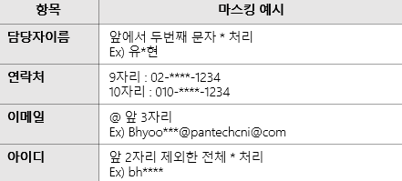
 |  | 전자입찰 | 신규 | 사용자관리 > 사용자 수정 | [신규] 비밀번호 초기화 처리 기능 추가 | O | 이의진
 |  | 전자입찰 | 개선 | 입찰계획 > 입찰등록 | AS – IS : : 현장설명일시/장소 필수값 TO – BE : 필수값 제외 : 아래 두개 값 라디오버튼으로 수정 : 현장설명회(서면대체) / Default :현장설명회 | O | 서동욱
 |  | 전자입찰 | 개선 | 입찰계획 > 입찰등록 | 드롭다운 수정 AS – IS : : 최저가/최고가/내부적격심사 최저가&내부적격심사 최고가&내부적격심사 TO – BE : 가격평가(최저가) / Default : 가격평가(제한적최저가) : 가격평가(적정가) : 종합평가(가격+기술평가 | O | 서동욱
 |  | 전자입찰 | 개선 | 입찰계획 > 입찰등록 | AS– IS : VAT 포함 / Default TO – BE : VAT 별도/ Default | O | 서동욱
 |  | 전자입찰 | 개선 | 입찰계획 > 입찰등록 | 회사 정책에 따라 항목 삭제 결제조건 / 예산금액 | O | 서동욱
 |  | 전자입찰 | 개선 | 입찰계획 > 입찰등록 | AS– IS : 파일등록/내역직접등록 TO – BE : 파일등록/총액입찰/단가입찰/내역집적등록 1-1. 총액입찰 선택시 세부내역 항목 1-2. 단가입찰 선택시 세부내역 항목 | X | X |  |  | [답변] 해당 요청은 프로세스 추가 설계가 필요합니다. 일정상 처리가 불가능합니다. | 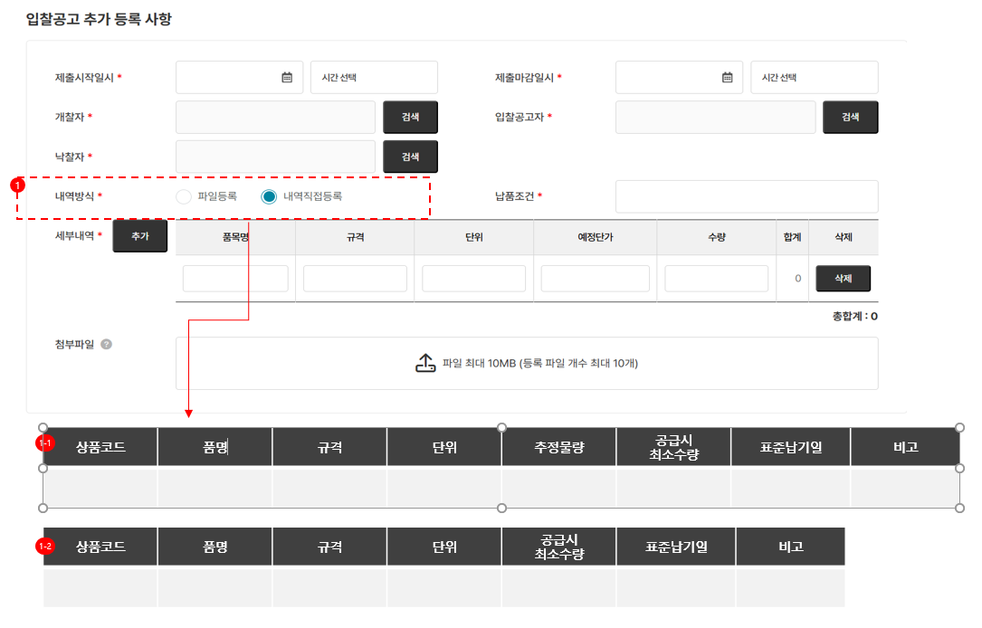 사진참고
 |  | 전자입찰 | 개선 | 협력사 > 입찰진행 | AS– IS : 진행중에 대한 정의 없음 : 진행중 클릭시 마감/미완료 전체 목록 조회됨 TO – BE : 기획서 정의 추가 후 수정 필요 | O | 박동혁 |  |  | [답변] 입찰진행 상태값 정의 : 화면설계_전자입찰 250509.pptx > page 5, 13 참조. 문의하신 제출마감은 [개찰대상] 상태로 입찰진행 단계에 해당합니다. [추가 설명] 메인 page > 업무현황 > 진행중 은 아래 조건을 모두 만족하는 값을 count 합니다. 1. 접속 계정과 관련된 입찰의 count가 보여집니다. (예 : 계열사일 경우 담당자로 업무가 배정된 입찰, 협력사일 경우 투찰 가능한, 투찰한 입찰) 2. 진행중은 입찰진행을 의미하며 아래 상태를 가진 입찰을 의미합니다. - 상태(입찰공고) - 상태(개찰대상) - 상태(개찰) 3. 최근 12개월 기준입니다.

